Celkem projekt
Název zakázky:

Rozložení vrat:
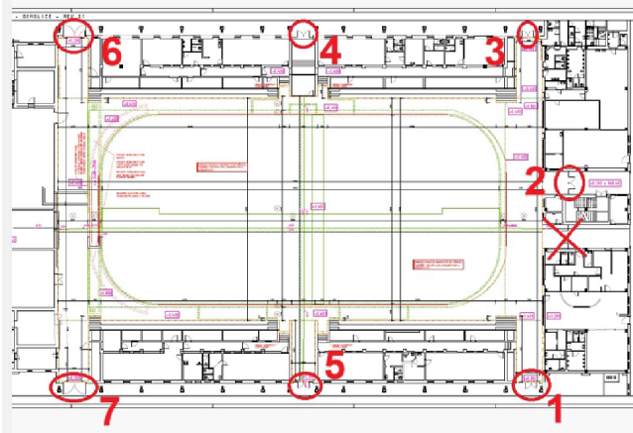

 | Cena vrata Kč bez DPH | Demontáž stávajících dvěří Kč bez DPH | Montáž dvěří Kč bez DPH | Zednické práce Kč/bez DPH | Celková cena Kč bez DPH | Celková cena Kč s DPH
Vrata č.1 | 0.00 Kč | 0.00 Kč | 0.00 Kč | 0.00 Kč | 0.00 Kč | 0.00 Kč
Vrata č.2 | 0.00 Kč | 0.00 Kč | 0.00 Kč | 0.00 Kč | 0.00 Kč | 0.00 Kč
Vrata č.3 | 0.00 Kč | 0.00 Kč | 0.00 Kč | 0.00 Kč | 0.00 Kč | 0.00 Kč
Vrata č.4 | 0.00 Kč | 0.00 Kč | 0.00 Kč | 0.00 Kč | 0.00 Kč | 0.00 Kč
Vrata č.5 | 0.00 Kč | 0.00 Kč | 0.00 Kč | 0.00 Kč | 0.00 Kč | 0.00 Kč
Vrata č.6 | 0.00 Kč | 0.00 Kč | 0.00 Kč | 0.00 Kč | 0.00 Kč | 0.00 Kč
Vrata č.7 | 0.00 Kč | 0.00 Kč | 0.00 Kč | 0.00 Kč | 0.00 Kč | 0.00 Kč
*Likvidaci vrat zajistí zadavatel

Konečná cena za projekt | 0.00 Kč | CZK bez DPH
Konečná cena za projekt vč. 21 % daně | 0.00 Kč | CZK s DPH

